Sheet1
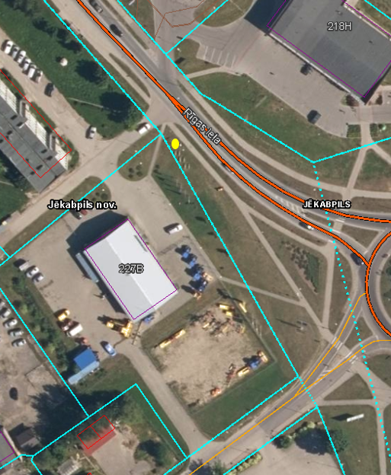
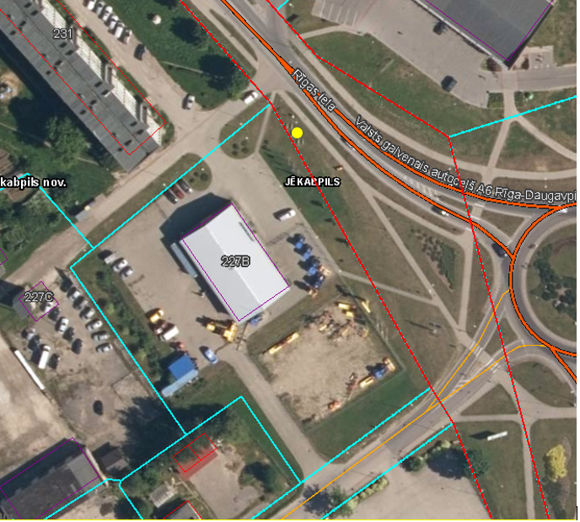
Neapbūvēta zemes gabala daļas noma
Zemes vienības kadastra apzīmējums | Nekustamā īpašuma kadastra numurs, nosaukums | Kopējā z.v. platība, kv.m. | Nomas platība, kv.m. | Lietošanas mērķis | Nomas maksa bez PVN gadā (EUR)** | Nomas līguma termiņš | Sludinājuma ievietošanas mājaslapā datums | Pieteikšanās termiņš***
56,010,017,129 | 56010017148, Rīgas iela, Jēkabpils, Jēkabpils novads | 4300 | ~ 1 kv.m. | reklāmas objekta izvietošana* | 28.00 | 5 gadi | 13.09.2024. | 25.09.2024. plkst.17.00

*Saskaņā ar Jēkabpils novada domes 2023.gada 13.jūlija saistošajiem noteikumiem Nr.24 “Saistošie noteikumi par reklāmas un citu informatīvo materiālu izvietošanu publiskās vietās vai vietās, kas vērstas pret publisku vietu Jēkabpils novadā”
** Saskaņā ar Jēkabpils pilsētas domes 07.11.2019. lēmumu Nr.518 (protokols Nr.27.,6,&)“Par nomas pakalpojumu maksas cenrāža apstiprināšanu” apstiprinātajam Nomas paklapojumu maksas cenrādim, bet ne mazāk kā 28,00 euro gadā bez PVN.
*** Pieteikumu iesniedz norādītajā termiņā Jēkabpils novada pašvaldības Klientu apkalpošanas nodaļā Brīvības ielā 120, Jēkabpilī vai Jēkabpils novada pašvaldības iestādē “Jēkabpils novada Attīstības pārvalde” Rīgas ielā 150A, Jēkabpilī, Jēkabpils novadā vai, ja pieteikumu iesniedz parakstītu ar drošu elektronisko parakstu iesūtot to uz elektronisko pasta adresi: pasts@jekabpils.lv vai attistibas.parvalde@jekabpils.lv
Ja pretendentu pieteikšanās termiņā, kas nav īsāks par piecām darbdienām, piesakās vairāki pretendenti, neapbūvēta zemesgabala nomnieku noskaidro rakstiskā, elektroniskā vai mutiskā izsolē. Pieteikumus, kas iesniegti pēc norādītā termiņa, neizskata.

Grafiskais pielikums (dzeltanais laukums)
Zemes vienības ar kadastra apzīmējumu 56010017129 nomas teritorijas shēma ~ 1 kv.m. platībā

